メッシュ農業気象データの配信領域
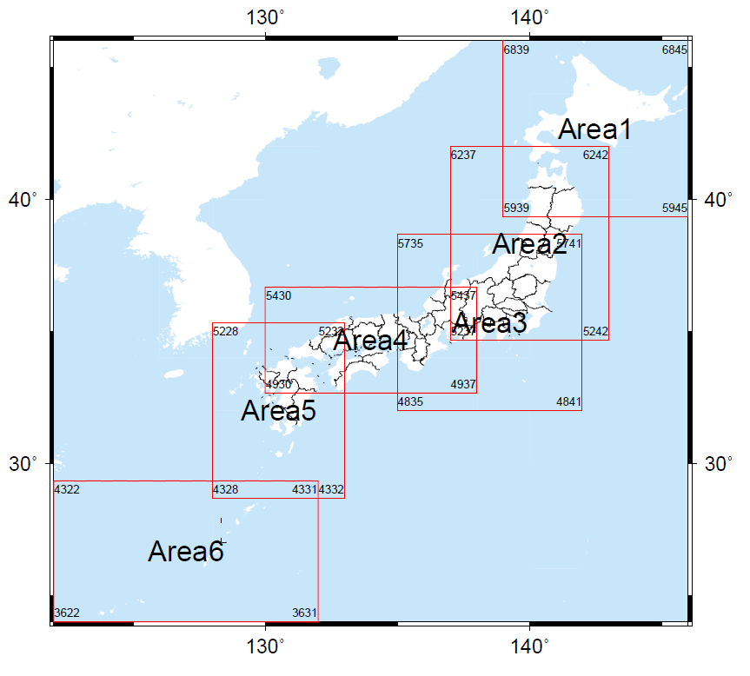
メッシュ農業気象データは、左の図に示す6つの領域(Area1～Area6)を単位として提供されており、それぞれの領域は下表のとおり定義されています。
このシートで、指定した地点を含むメッシュデータが属する領域と、領域における位置(南から何行目/西から何列目)を知ることができます。
ここで、位置を示す番号は０から始まります。

地域の記号 | Area1 | Area2 | Area3 | Area4 | Area5 | Area6
地域の呼び名 | 北海道地方 | 東北地方 | 中部日本 | 西日本 | 九州地方 | 西南諸島
北端の北緯 | 46 | 42 | 38.666666667 | 36.666666667 | 35.333333333 | 29.333333333
南端の北緯 | 39.333333333 | 34.666666667 | 32 | 32.666666667 | 28.666666667 | 24
西端の東経 | 139 | 137 | 135 | 130 | 128 | 122
東端の東経 | 146 | 143 | 142 | 138 | 133 | 132
北西端の1次メッシュ番号 | 6839 | 6237 | 5735 | 5430 | 5228 | 4322
南東端の1次メッシュ番号 | 5945 | 5242 | 4841 | 4937 | 4332 | 3631
南北方向の要素数 | 800 | 880 | 800 | 480 | 800 | 640
東西方向の要素数 | 560 | 480 | 560 | 640 | 400 | 800
気象要素あたりバイト数 | 655881136 | 618402760 | 655881136 | 449748976 | 468488496 | 749577456

調べたい緯度経度を入力します。
地点を含む領域に○が付き、そこでの要素番号が表示されます。
特定地点を含む地域とその中での要素番号
地点の北緯 | 36.056666667 | 36.056666667 | 36.056666667 | 36.056666667 | 36.056666667 | 36.056666667
地点の東経 | 140.125 | 140.125 | 140.125 | 140.125 | 140.125 | 140.125
地域の記号 | Area1 | Area2 | Area3 | Area4 | Area5 | Area6
範囲内(○)/範囲外(×) | × | ○ | ○ | × | × | ×
latの要素番号 | -394 | 166 | 486 | 406 | 886 | 1446
lonの要素番号 | 90 | 250 | 410 | 810 | 970 | 1450

調べたい日付を
入力します。

日付に対応する要素番号が表示されます。
日付と、時刻要素番号との関係
日付 | 2013-01-01
timeの要素番号 | 0
メッシュシステムでの日付連番 | 41273
Excelの日付連番 | 41275

このURLをブラウザに貼り付けます。
特定地点の1年分の気象データをCSV形式でダウンロードするURL
気象要素 | TMP_mea
取得年次 | 2018
地点の北緯 | 36.056666667
地点の東経 | 140.125
データ取得URL | https://amd.rd.naro.go.jp/opendap/AMD/Area2/2018/AMD_Area2_TMP_mea.nc.ascii?TMP_mea[0:364][166][250]
データ取得URL(平年値用) | https://amd.rd.naro.go.jp/opendap/AMD/Area2/2018/AMD_Area2_Cli_TMP_mea.nc.ascii?TMP_mea[0:364][166][250]

基準地域メッシュと緯度経度の関係
標準地域メッシュコードと、緯度経度との関係

一次メッシュの緯度経度範囲を計算することができます。
 | 北西端 | 24.666667 |  |  |  |  |  |  | 北東端
 | 131.0 | 3631 | 36 | 31 |  |  |  |  | 132.0
調べたいメッシュコードを入力します。
 | 南西端 | 24.000000 |  |  |  |  |  |  | 南東端

三次メッシュの緯度経度範囲を計算することができます。
 | 北西端 | 36.208333 |  |  |  |  |  |  | 北東端
 | 138.4125 | 54382343 | 54 | 38 | 2 | 3 | 4 | 3 | 138.4250
 | 南西端 | 36.200000 |  |  |  |  |  |  | 南東端

調べたい緯度経度を入力します。
特定地点を含む3次メッシュ番号を知ることができます。
 | 北緯 | 35.664 | 53 |  | 3 |  | 9
 | 東経 | 136.332 |  | 36 |  | 2 |  | 6
 | メッシュ番号 | 53363296

地点を含む領域に○が付き、そこでの要素番号が表示されます。

